第1次
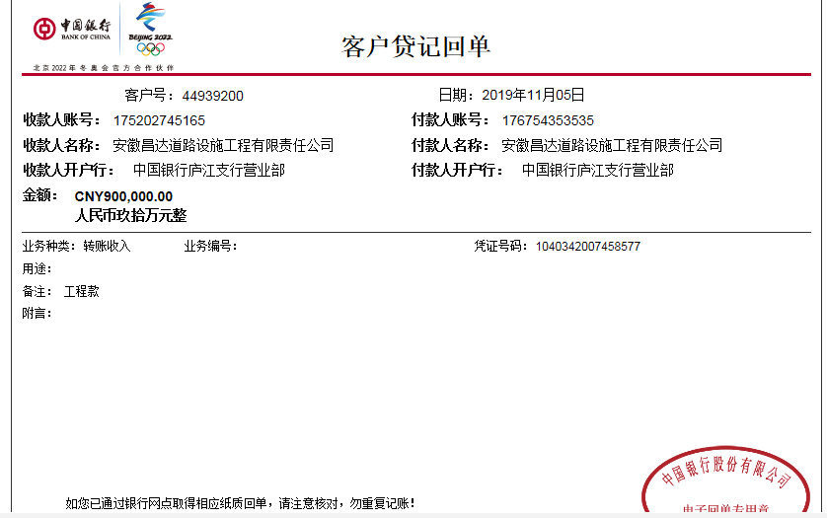
工程名称 |  | 宣城市普通国省道命名编号标志调整工程（G205、G233、G235、G318、G329、G330） |  |  |  |  | 建设单位 |  | 宣城市公路管理局 |  |  |  | ERP编号 |  | 10927 | 档案编号 |  | 2019003
合同金额 |  | 2,468,596.00 |  |  | 中标时间 | 2019.1.22 | 已提供工程资料 |  | 中标通知书、施工合同、辅助施工协议 |  |  |  | 保存地址 |  | 合肥 | 责任单位 |  | 安徽省十号大区
决算金额 |  |  |  |  | 决算时间 |  | 项目部印章 |  | 无 |  |  |  | 施工人 |  | 夏治国13665355858 | 区域责任人 | 施迎东 | 省办负责人 | 施迎东
序号 | 经营填写 |  |  |  |  | 工程填写 | 经营填写 |  |  | 财务填写 | 经营、工程、质安填写 |  | 区域负责人 |  | 申请部门填写财务核对 |  |  | 本次支付 金额 | 剩余款项
 | 到款情况 |  |  |  |  |  | 暂列金 |  |  | 代缴税金 | 其他扣款 |  | 预留款 |  | 成本票
 | 日期 | 工程款金额 | 周转金金额 | 到款银行 | 到款账户 | 完成进度 | 比例 | 金额 | 备注 | 金额 | 金额 | 备注 | 金额 | 备注 | 供货单位 | 合同额 | 成本票额
1 | 2019-07-26 | 1,802,810.00 |  | 中行 | 175202745165 |  | 4.0% | 98,744.00 | 扣除全部管理费 | 33080 | 5,000.00 | 建造师暂用费1500/月，工期100日历天 |  |  | 安徽爱陵建设工程有限公司 开户行：建行宣城开发区支行 账户：3405 0175 5108 0000 0745 |  |  | 1,317,386.00
 |  |  |  |  |  |  |  |  |  |  | 500.00 | 2019.7.9外经证办理 |  |  | 吴先啟 开户行：建行宣城济川支行 账户：6217 0017 6000 0735 862 |  |  | 348,100.00

合计 |  | 1802810 | 0.00 |  |  |  | - | 98,744.00 |  | 33,080.00 | 5,500.00 | - | 0.00 | - | - |  |  | 1,665,486.00 | 0.00
本次结算、支付明细 |  | 应支付金额 |  |  | 443714.00 |  | 本次支付金额 |  |  |  |  | 小写 | 443,714.00
 |  | 已支付金额 |  |  | 0.00 |  |  |  |  |  |  | 大写 | 肆拾肆万叁仟柒佰壹拾肆元整

第二次
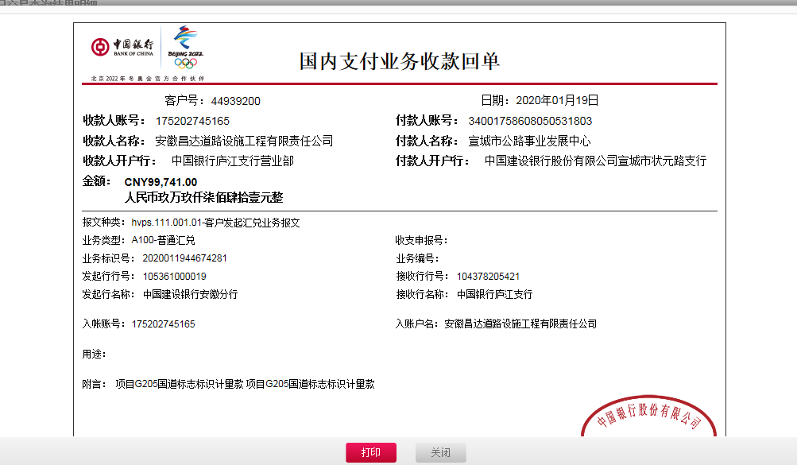
工程名称 |  | 宣城市普通国省道命名编号标志调整工程（G205、G233、G235、G318、G329、G330） |  |  |  |  | 建设单位 |  | 宣城市公路管理局 |  |  |  | ERP编号 |  | 10927 | 档案编号 |  | 2019003
合同金额 |  | 2,468,596.00 |  |  | 中标时间 | 2019.1.22 | 已提供工程资料 |  | 中标通知书、施工合同、辅助施工协议 |  |  |  | 保存地址 |  | 合肥 | 责任单位 |  | 安徽省十号大区
决算金额 |  |  |  |  | 决算时间 |  | 项目部印章 |  | 无 |  |  |  | 施工人 |  | 孙斌13665355858 | 区域责任人 | 施迎东 | 省办负责人 | 施迎东
序号 | 经营填写 |  |  |  |  | 工程填写 | 经营填写 |  |  | 财务填写 | 经营、工程、质安填写 |  | 区域负责人 |  | 申请部门填写财务核对 |  |  | 本次支付 金额 | 剩余款项
 | 到款情况 |  |  |  |  |  | 暂列金 |  |  | 代缴税金 | 其他扣款 |  | 预留款 |  | 成本票
 | 日期 | 工程款金额 | 周转金金额 | 到款银行 | 到款账户 | 完成进度 | 比例 | 金额 | 备注 | 金额 | 金额 | 备注 | 金额 | 备注 | 供货单位 | 合同额 | 成本票额
1 | 2019-07-26 | 1,802,810.00 |  | 中行 | 175202745165 |  | 4.0% | 98,744.00 | 扣除全部管理费 | 33080 | 5,000.00 | 建造师暂用费1500/月，工期100日历天 |  |  | 安徽爱陵建设工程有限公司 开户行：建行宣城开发区支行 账户：3405 0175 5108 0000 0745 |  |  | 1,317,386.00
 |  |  |  |  |  |  |  |  |  |  | 500.00 | 2019.7.9外经证办理 |  |  | 吴先啟 开户行：建行宣城济川支行 账户：6217 0017 6000 0735 862 |  |  | 348,100.00
2 | 2020-01-19 | 99,741.00 |  | 中行 | 175202745165 |  |  | 0.00 | 已扣完 | 6792 | 550.00 | 2019-1-16外经证办理500元，转账费50元 | 12,908 | 暂扣企税 | 安徽爱陵建设工程有限公司 开户行：建行宣城开发区支行 账户：3405 0175 5108 0000 0745 |  |  | 79,491.00

合计 |  | 1902551 | 0.00 |  |  |  | - | 98,744.00 |  | 39,872.00 | 6,050.00 | - | 12,908.00 | - | - |  |  | 1,744,977.00 | 0.00
本次结算、支付明细 |  | 应支付金额 |  |  | 79491.00 |  | 本次支付金额 |  |  |  |  | 小写 | 79,491.00
 |  | 已支付金额 |  |  | 0.00 |  |  |  |  |  |  | 大写 | 柒万玖仟肆佰玖拾壹元整

第三次
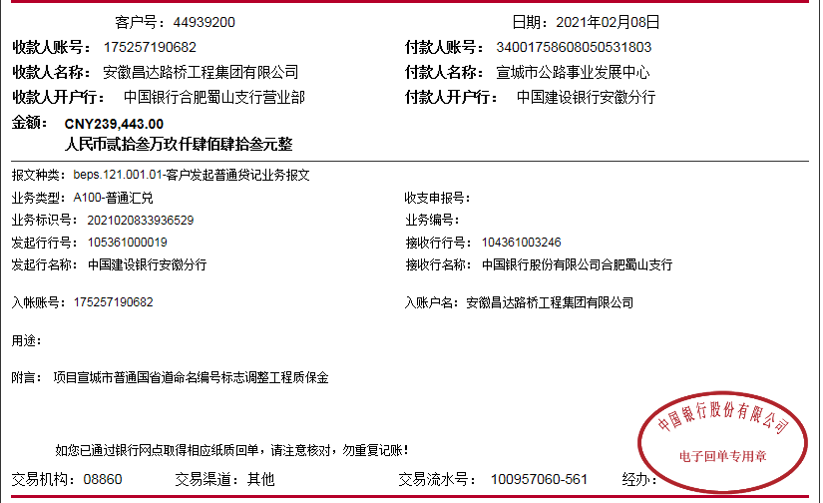
工程名称 |  | 宣城市普通国省道命名编号标志调整工程（G205、G233、G235、G318、G329、G330） |  |  |  |  | 建设单位 |  | 宣城市公路管理局 |  |  |  | ERP编号 |  | 10927 | 档案编号 |  | 2019003
合同金额 |  | 2,468,596.00 |  |  | 中标时间 | 2019.1.22 | 已提供工程资料 |  | 中标通知书、施工合同、辅助施工协议、交工证书 |  |  |  | 保存地址 |  | 合肥 | 责任单位 |  | 安徽省十号大区
决算金额 |  |  |  |  | 决算时间 |  | 项目部印章 |  | 无 |  |  |  | 施工人 |  | 孙斌13665355858 | 区域责任人 | 施迎东 | 省办负责人 | 施迎东
序号 | 经营填写 |  |  |  |  | 工程填写 | 经营填写 |  |  | 财务填写 | 经营、工程、质安填写 |  | 区域负责人 |  | 申请部门填写财务核对 |  |  | 本次支付 金额 | 剩余款项
 | 到款情况 |  |  |  |  |  | 暂列金 |  |  | 代缴税金 | 其他扣款 |  | 预留款 |  | 成本票
 | 日期 | 工程款金额 | 周转金金额 | 到款银行 | 到款账户 | 完成进度 | 比例 | 金额 | 备注 | 金额 | 金额 | 备注 | 金额 | 备注 | 供货单位 | 合同额 | 成本票额
1 | 2019-07-26 | 1,802,810.00 |  | 中行 | 175202745165 |  | 4.0% | 98,744.00 | 扣除全部管理费 | 33080 | 5,000.00 | 建造师暂用费1500/月，工期100日历天 |  |  | 安徽爱陵建设工程有限公司 开户行：建行宣城开发区支行 账户：3405 0175 5108 0000 0745 |  | 1,800,000.00 | 1,317,386.00
 |  |  |  |  |  |  |  |  |  |  | 500.00 | 2019.7.9外经证办理 |  |  | 吴先啟 开户行：建行宣城济川支行 账户：6217 0017 6000 0735 862 |  |  | 348,100.00
2 | 2020-01-19 | 99,741.00 |  | 中行 | 175202745165 |  |  | 0.00 | 已扣完 | 6792 | 550.00 | 2020-1-16外经证办理500元，转账费50元 | 12,908 | 暂扣企税 | 安徽爱陵建设工程有限公司 开户行：建行宣城开发区支行 账户：3405 0175 5108 0000 0745 |  | 1,800,000.00 | 79,491.00

3 | 2021-02-08 | 239,443.00 |  | 中行蜀山支行 | 1752 5719 0682 |  |  | 0.00 | 已扣完 | 0 | 100.00 | 转账费 | -12,908 | 退暂扣企税 | 安徽爱陵建设工程有限公司 开户行：建行宣城开发区支行 账户：3405 0175 5108 0000 0745 |  | 1,800,000.00 | 152,251.00
 |  |  |  |  |  |  |  |  |  |  |  |  | 100,000.00 | 暂扣100000，等审计出来办理终结结算后支付

合计 |  | 2141994 | 0.00 |  |  |  | - | 98,744.00 |  | 39,872.00 | 6,150.00 | - | 100,000.00 | - | - |  |  | 1,897,228.00 | 0.00
本次结算、支付明细 |  | 应支付金额 |  |  | 152251.00 |  | 本次支付金额 |  |  |  |  | 小写 | 152,251.00
 |  | 已支付金额 |  |  | 0.00 |  |  |  |  |  |  | 大写 | RMB152251

